关系图
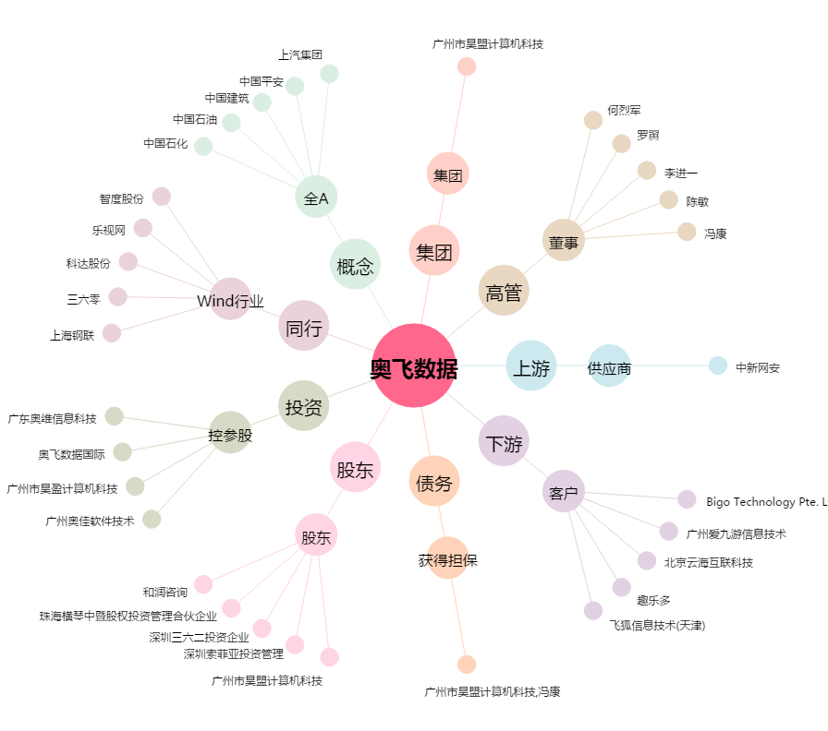
奥飞数据[300738.SZ] - 关系概览图

